Инфографика
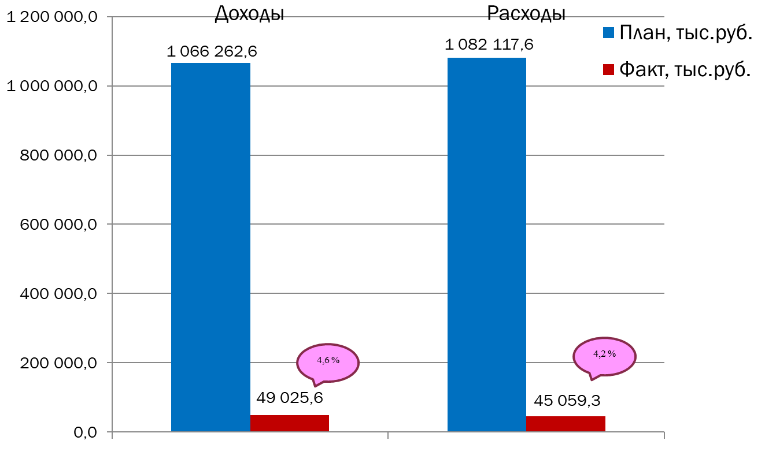
Текущее исполнение городского бюджета на 01.02.2023 г.

